Sheet1
身長cm | 体重kg | BSA
 |  | デュポア式
160 | 70 | 1.731888698

G-CHOP(初回) |  |  |  |  |  |  |  |  |  |  |  |  |  | 濾胞性リンパ腫

 | 投与方法 | 時間 | 薬剤名 | 調製濃度 mg/mL | 投与量mg (参考値） | 投与量mg (入力値） | 秤量値mL | Day 1 | Day 2 | Day 3 | Day 4 | Day 5 | ・・・ | Day 8 | ・・・ | Day 15
 |  |  |  |  |  |  |  | / | / | / | / | / |  | / |  | /
① | POまたはIV | POまたはIV | プレドニン 100 mg/body （+生理食塩液 20mL） |  |  |  |  | ↓ | ↓ | ↓ | ↓ | ↓
② | DIV | 初回投与時は開始～30分 12.5mL/hr 副作用がなければ30分毎に12.5mL/hrずつ上げて、最大100mL/hｒ 2回目以降は前回の投与でGrade2以上のインフュージョンリアクションが発現しなければ 開始～30分 25mL/hr 副作用がなければ30分毎に25mL/hrずつ最大100mL/hrまで上げられる。 | 生理食塩液 250 mL（全量） ガザイバ 1000mg/body | 25 | 1000 | 1000 | 40 | ↓ |  |  |  |  |  | ↓ |  | ↓
③ | DIV | 5分(ガザイバ終了後開始) | 生理食塩液 50 mL |  |  |  |  | ↓ |  |  |  |  |  | ↓ |  | ↓
④ | DIV | 30分 | アロキシ 0.75ｍｇ/5mL デキサート注(3.3mg) 4A |  |  |  |  |  | ↓
⑤ | DIV | 30分 | 生理食塩液 100 mL ドキソルビシン注 50 mg/m2 (10mg/5mL) | 2 | 86.594434898 | 86 | 43 |  | ↓
⑥ | DIV | freedrop | 生理食塩液 50mL オンコビン注 1.4 mg/m2 (1mg/10mL） | 0.1 | 2 | 2 | 20 |  | ↓
⑦ | DIV | 2.5時間 | 生理食塩液 500 mL エンドキサン注 750 mg/m2 （100mg/5mL、500mg/25mL) | 20 | 1298.9165235 | 1200 | 60 |  | ↓
⑧ | DIV | 5分 | 生理食塩液 50 mL |  |  |  |  |  | ↓
文献：N Engl J Med 2017;377:1331-1344 |  |  |  |  |  |  |  |  |  |  |  |  |  |  |  | インターバル日数 21日
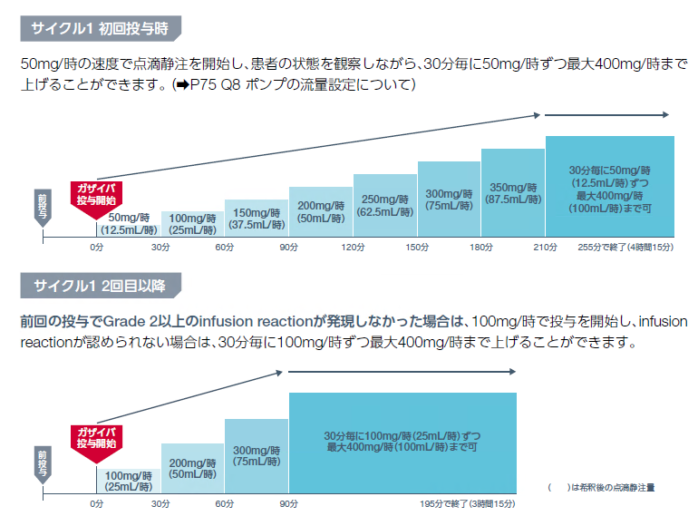

○ガザイバ○
ガザイバ投与時は0.2又0.22μｍのインラインフィルターを使用する
前投薬としてクロルフェニラミンマレイン酸塩錠、イブプロフェン錠等を投与する
ガザイバ投与終了後、30分以上経過観察

